ANEXO 4 ITEM 4 MUEBLES VARIOS
UNIVERSIDAD TECNOLÓGICA DE PEREIRA
CONVOCATORIA PÚBLICA BS 04 DE 2025
“COMPRA DE AMOBLAMIENTO PARA LAS DIFERENTES ÁREAS DE LA UNIVERSIDAD TECNOLÓGICA DE PEREIRA"
ANEXO 4 - ESPECIFICACIONES TÉCNICAS Y PRESENTACIÓN DE OFERTA

ANEXO 4 ITEM 4 MUEBLES VARIOS

ÍTEM | NOMBREL DEL ELEMENTO | DESCRIPCIÓN ESPECIFICACIONES | MARCA | UNIDAD DE MEDIDA | CANTIDAD | DESCRIPCION MARCA/ REFERENCIA/ESPECIFICACIONES OFERTADAS | VALOR UNITARIO ANTES DE IVA | PORCENTAJE IVA ( % ) | VALOR IVA | VALOR UNITARIO IVA INCLUIDO | TOTAL IVA INCLUIDO | TIEMPO DE ENTREGA (Días Calendario) | TIEMPO DE GARANTIA (Minimo 5 años) | IMÁGENES DE REFERENCIA
1 | Escritorio en L con archivador 1.50m retorno 0.90m con pasacable y falda frontal | Superficie principal medidas 1,50x0,60, retorno 0,90x0,60, en formica de 30mm de espesor con canto rigido y pasacable. Estructura en perfileria tubular estructural de 2"de espesor, lamina de acero Cold Rolled calibre 16 con acabado en pintura electroestatica. Modulo de Servicio metalico 2M1A, con 2 gavetas medianas y 1 de archivo, ancho 38cm. Falda frontal en melamina 12mm medidas 1,50 x 0,357. |  | Unidad | 9 |  |  |  | 0 | 0 | 0 |  |  | 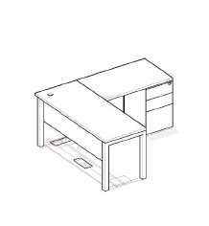
2 | Mesa De Reuniones Medidas 3,00m Largo X 0,70 Fondo | Superficie en formica con canto rigido, con conectividad a muro, 2 Grommets Porto a superficie para conexiones electricas y de datos. Estructura lamina de acero Cold Rolled calibre 16 con acabado en pintura electroestatica. |  | Unidad | 1 |  |  |  | 0 | 0 | 0 |  |  | 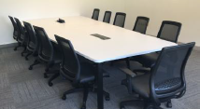
3 | Isla De 2 Puestos De Trabajo | Conformada por 2 Puestos, superficie de medidas 1,60 x 0,60, con pasacable. Superficies laminadas en formica de 30mm de espesor con canto rigido y pasacables. Estructuras en perfileria tubular estructural de 2" de espesor, lamina de acero Cold Rolled calibre 16 con acabado en pintura electroestatica. 2 Archivadores metalicos referencia 2M1A con 2 gavetas medianas y 1 de archivo, medidas 38cm largo x 0,49 fondo x 0,70 alto. Pantalla en h=30cm para division de puestos y almacenamiento. |  | Unidad | 4 |  |  |  | 0 | 0 | 0 |  |  | 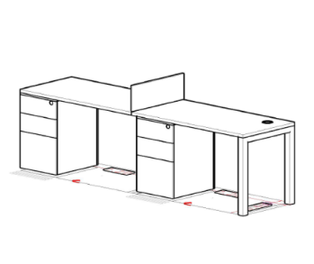
4 | Escritorio En L Con Archivador 1.50 Retorno 0.90 Con Pasacable Con Pantalla A Superficie | Superficie principal medidas 1,50x0,60, retorno 0,90x0,60, en formica de 30mm de espesor con canto rigido, con ducto de conectividad para electrificacion. Estructura en perfileria tubular estructural de 2"de espesor, lamina de acero Cold Rolled calibre 16 con acabado en pintura electroestatica. Modulo de Servicio metalico 2M1A, con 2 gavetas medianas y 1 de archivo, ancho 38cm. Falda frontal en melamina 12mm medidas 1,50 x 0,357. con Pantalla lateral laminada en formica 1,50M h=30cm |  | Unidad | 2 |  |  |  | 0 | 0 | 0 |  |  | 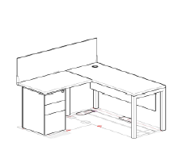
5 | Escritorio En L Con Archivador 1.30 Retorno 0.90 Con Pasacable Con Pantalla A Superficie | Superficie principal medidas 1,30x0,60, retorno 0,90x0,60, en formica de 30mm de espesor con canto rigido y pasacable. Estructura en perfileria tubular estructural de 2"de espesor, lamina de acero Cold Rolled calibre 16 con acabado en pintura electroestatica. Modulo de Servicio metalico 2M1A, con 2 gavetas medianas y 1 de archivo, ancho 38cm. Falda frontal en melamina 12mm medidas 1,50 x 0,357. |  | Unidad | 2 |  |  |  | 0 | 0 | 0 |  |  | 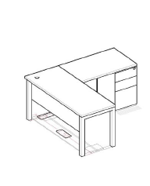
6 | Recepcion En L | Medidas 1,30 H=1,10 Superficie Principal 1,30 x0,70, Retorno 90 x 0,60, cuerpo, superficies y Counter laminados en formica, conetividad Pasacables. Incluye 1 modulo de servicio 2M1A. |  | Unidad | 1 |  |  |  | 0 | 0 | 0 |  |  | 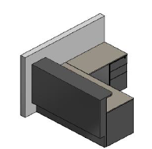
7 | Mueble De Almacenamiento Y Tv | Medidas 1,47 x 0.35 H= 2 m Almacenamientos Inferiores Superficie, cuerpo, entrepanos Laminados, Puertas abatibles laminadas sistema push open. Incluye bajante para conduccion de cableado. |  | Unidad | 1 |  |  |  | 0 | 0 | 0 |  |  | 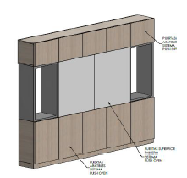
8 | Isla De 2 Puestos De Trabajo | Conformada por 2 Puestos, superficie de medidas 1,60 x 0,60, con pasacable. Superficies laminadas en formica de 30mm de espesor con canto rigido y pasacables. Estructuras en perfileria tubular estructural de 2" de espesor, lamina de acero Cold Rolled calibre 16 con acabado en pintura electroestatica. 2 Archivadores metalicos referencia 2M1A con 2 gavetas medianas y 1 de archivo, medidas 38cm largo x 0,49 fondo x 0,70 alto. Pantalla h=30cm para division de puestos y almacenamiento. |  | Unidad | 3 |  |  |  | 0 | 0 | 0
9 | Isla 4 Puestos En L | 4 puestos con Superficie principal medidas 1,50x0,60, retorno 0,90x0,60, en formica de 30mm de espesor con canto rigido y pasacable. Estructura en perfileria tubular estructural de 2" de espesor, lamina de acero Cold Rolled calibre 16 con acabado en pintura electroestatica. Cada puesto con Modulo de Servicio metalico 2M1A, con 2 gavetas medianas y 1 de archivo, ancho 38cm. Falda frontal en melamina 12mm medidas 1,50 x 0,357. Incluye Grommets Porto a superficie para conexiones electricas y de datos y ducto para conectividad por muro |  | Unidad | 1 |  |  |  | 0 | 0 | 0 |  |  | 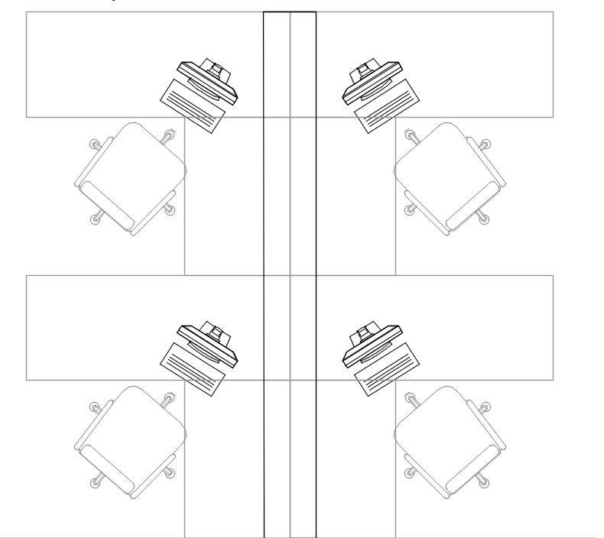
10 | Mesa De Reuniones Diametro 0.90m | Superficie circular en formica de 30mm de espesor compactas 100%, con cantos en PVC rigido termofundidos con tecnologia Hot Melt, base Try pedestal 4 apoyos, fabricada con tubo redondo de acero Cold Rolled 2,36" calibre 16 y tubo ovalado de acero Cold Rolled de 25 x 48 mm calibre 16 y angulos estructurales que soportan la superficie de 1" X 1/8", con acabado en pintura electrostatica tipo epoxipoliester de 60-80. Los niveladores estan fabricados en polipropileno. |  | Unidad | 1 |  |  |  | 0 | 0 | 0 |  |  | 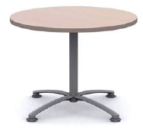
11 | Mesa Rodante 0,95 Sin Pasacable | Mesa con rodachinas,multifuncional, permite diferentes modulaciones, medidas 0,95x0,60 altura 0,72. Superficie en aglomerado de 25mm de espesor, laminado plastico, balance en la cara inferior y canto rigido en PVC 2mm. Estructura metalica en tubo de 60x40 calibre 16 con acabado en pintura epoxica, con rodachinas de 3"con freno. |  | Unidad | 6 |  |  |  | 0 | 0 | 0 |  |  | 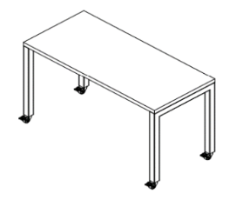
12 | Mostrador De Libros | Medidas 2,10 x 0,30-0,50M H=2,40M Cuerpo, entrepanos superiores y puertas abatibles inferiores en Melamina. Modulo inferior hasta altura 0,73 x 0,50 fondo, con puertas abatibles, cerradura y 1 entrepano interno. Modulo superior hasta altura 2,40 con entrepanos abiertos. |  | Unidad | 1 |  |  |  | 0 | 0 | 0 |  |  | 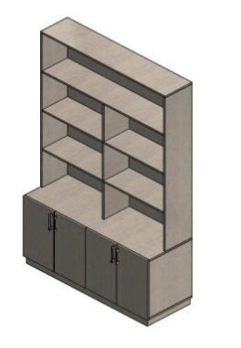
13 | Puesto De Trabajo En L Escritorio En L Con Archivador 1.50 Retorno 0.90m Con Pasacable | Puesto de trabajo en L: superficie principal medidas 1,50x0,60, retorno 0,90x0,60, en formica de 30mm de espesor con canto rigido y pasacable. Estructura en perfileria tubular estructural de 2" de espesor,lamina de acero Cold Rolled calibre 16 con acabado en pintura electroestatica. Modulo de Servicio metalico 2M1A, frente laminado, con 2 gavetas medianas y 1 de archivo, ancho 38cm.Falda frontal laminada. |  | Unidad | 2 |  |  |  | 0 | 0 | 0 |  |  | 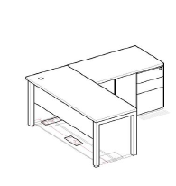
14 | Puesto De Trabajo En L | Superficie principal medidas 1,50x0,60, retorno 0,90x0,60, en formica de 30mm de espesor con canto rigido y pasacable. Estructura en perfileria tubular estructural de 2" de espesor, lamina de acero Cold Rolled calibre 16 con acabado en pintura electroestatica. Modulo de Servicio metalico 2M1A, con 2 gavetas medianas y 1 de archivo, ancho 38cm. Falda frontal en melamina 12mm medidas 1,50 x 0,357. |  | Unidad | 5 |  |  |  | 0 | 0 | 0
15 | Mesa De Reuniones Medidas 2,70 Largo X 0,70 Fondo | Superficie en formica con canto rigido, con conectividad a muro, 4 Grommets Porto a superficie para conexiones electricas y de datos y bajante central. Estructura lamina de acero Cold Rolled calibre 16 con acabado en pintura electroestatica. |  | Unidad | 1 |  |  |  | 0 | 0 | 0 |  |  | 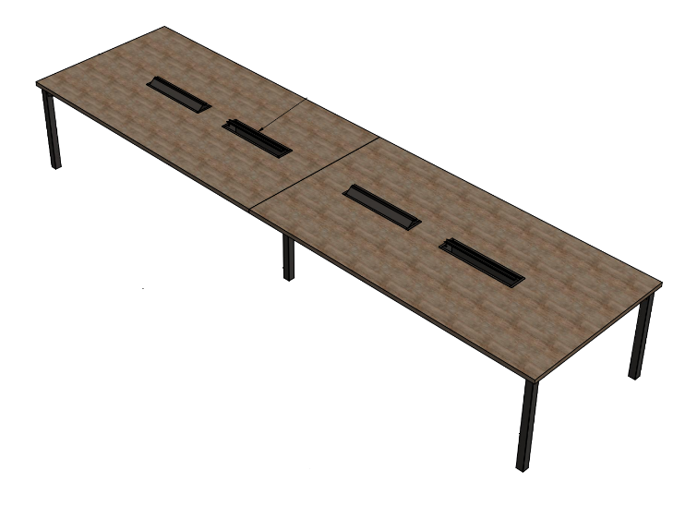
16 | Mesa De Reuniones Diametro 0.90m | Superficie circular en formica de 30mm de espesor compactas 100%, con cantos en PVC rigido termofundidos con tecnologia Hot Melt, base Try pedestal 4 apoyos, fabricada con tubo redondo de acero Cold Rolled 2,36" calibre 16 y tubo ovalado de acero Cold Rolled de 25 x 48 mm calibre 16 y angulos estructurales que soportan la superficie de 1" X 1/8", con acabado en pintura electrostatica tipo epoxipoliester de 60-80. Los niveladores estan fabricados en polipropileno. |  | Unidad | 1 |  |  |  | 0 | 0 | 0 |  |  | 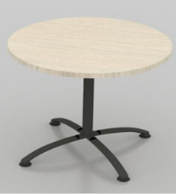
17 | Mesa De Reuniones Medidas 1,70 X 0,90m | Medidas 1,70 largo x 0,9 fondo. Superficies laminadas en formica de 30mm de espesor con canto rigido. Estructura lamina de acero Cold Rolled calibre 16 con acabado en pintura electroestatica. |  | Unidad | 5 |  |  |  | 0 | 0 | 0 |  |  | 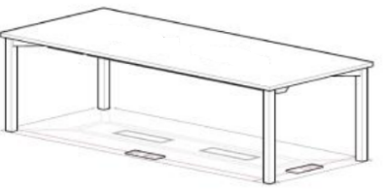
18 | Isla Lineal Con 2 Puestos De Trabajo + Conectividad | Conformada por 2 puestos de 1,20 x 0,60. Superficies rectas en formica de 25mm de espesor con canto rigido y pasacable. 2 Ductos sencillos bajo superficie medida 1,20m, fabricados en lamina de acero cold Rolled con troqueles para conexiones electricas, voz y datos y 1 bajante para conduccion de cableado desde piso. Estructura en perfileria tubular de 2"de espesor, lamina de acero CR calibre 16 con acabado en pintura electroestatica. Incluye 2 Modulos de Servicio metalico (Archivador 2M1A), con 2 gavetas medianas y 1 de archivo, ancho 38cm. Incluye 1 Pantalla lateral en formica de 9mm L=0.60 H=0.20 y 2 Faldas frontales en melamina de 12mm L=1.20 H=0.357 |  | Unidad | 1 |  |  |  | 0 | 0 | 0 |  |  | 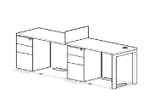
19 | Escritorio En L Con Archivador 1.20 Retorno 0.90 Con Pasacable | Superficie principal medidas 1,20x0,60, retorno 0,90x0,60, en formica de 30mm de espesor con canto rigido y pasacable. Estructura en perfileria tubular estructural de 2" de espesor, lamina de acero Cold Rolled calibre 16 con acabado en pintura electroestatica. Modulo de Servicio metalico 2M1A, con 2 gavetas medianas y 1 de archivo, ancho 38cm. |  | Unidad | 2 |  |  |  | 0 | 0 | 0 |  |  | 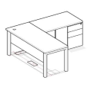
20 | Mesa Rodante 1.20 Sin Pasacable | Mesa con rodachinas,multifuncional, permite diferentes modulaciones, medidas 1,20x0,60 altura 0,72. Superficie en aglomerado de 25mm de espesor, laminado plastico, balance en la cara inferior y canto rigido en PVC 2mm. Estructura metalica en tubo de 60x40 calibre 16 con acabado en pintura epoxica, con rodachinas de 3" con freno. |  | Unidad | 2 |  |  |  | 0 | 0 | 0
21 | Isla De 3 Puestos | Conformada por 3 puestos con superficie de medidas 1 x 0,70. Superficies laminadas en formica de 30mm de espesor con canto rigido y pasacables. Estructuras en perfileria tubular estructural de 2" de espesor, lamina de acero Cold Rolled calibre 16 con acabado en pintura electroestatica. 2 Pantallas laterales a superficie 0.60 x 0.20 en laminado plastico.2 Archivadores metalicos referencia 2M1A con 2 gavetas medianas y 1 de archivo, medidas 38cm largo x 0,49 fondo x 0,70 alto. |  | Unidad | 1 |  |  |  | 0 | 0 | 0
22 | Mesa De Reuniones Medidas 2,8 Largo X 0,90 Fondo | Medidas 2,80 largo x 0,90 fondo. Superficie en formica con canto rigido. 2 Grommets Porto a superficie para conexiones electricas y de datos y ducto para conectividad por piso. Estructura lamina de acero Cold Rolled calibre 16 con acabado en pintura electroestatica. |  | Unidad | 1 |  |  |  | 0 | 0 | 0 |  |  | 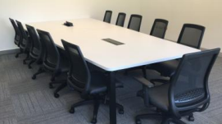
23 | Isla De 2 Puestos De Trabajo | Conformada por 2 Puestos, superficie de medidas 1,60 x 0,60, con pasacable. Superficies laminadas en formica de 30mm de espesor con canto rigido y pasacables. Estructuras en perfileria tubular estructural de 2" de espesor, lamina de acero Cold Rolled calibre 16 con acabado en pintura electroestatica. 2 Archivadores metalicos referencia 2M1A con 2 gavetas medianas y 1 de archivo, medidas 38cm largo x 0,49 fondo x 0,70 alto. Pantalla en h=30cm para division de puestos y almacenamiento. |  | Unidad | 1 |  |  |  | 0 | 0 | 0
24 | Escritorio En L Con Archivador 1.50 Retorno 0.90 Con Pasacable | Superficie principal medidas 1,50x0,60, retorno 0,90x0,60, en formica de 30mm de espesor con canto rigido y pasacable. Estructura en perfileria tubular estructural de 2" de espesor, lamina de acero Cold Rolled calibre 16 con acabado en pintura electroestatica. Modulo de Servicio metalico 2M1A, con 2 gavetas medianas y 1 de archivo, ancho 38cm |  | Unidad | 2 |  |  |  | 0 | 0 | 0
25 | Puesto De Trabajo En L | Superficie principal 1,50 largo x 0,60 fondo, retorno 1,10 largo x 0,60 fondo. Superficies rectas en formica de 25mm de espesor con canto rigido y pasacable. Estructura en perfileria tubular estructural de 2Â¿ de espesor, lamina de acero CR calibre 16 con acabado en pintura electroestatica. Modulo de Servicio metalico (Archivador 2M1A), con 2 gavetas medianas y 1 de archivo, ancho 38cm. Falda frontal en melamina de 1,50 x 0,357. |  | Unidad | 4 |  |  |  | 0 | 0 | 0
26 | Mesa De Reuniones Medidas 2,25 Largo X 0,75 Fondo | Medidas 2,25 largo x 0,75 fondo. Superficie en formica con canto rigido, 2 Grommets Porto a superficie para conexiones electricas y de datos y ducto para conectividad a muro. Estructura lamina de acero Cold Rolled calibre 16 con acabado en pintura electroestatica. |  | Unidad | 2 |  |  |  | 0 | 0 | 0
27 | Isla Lineal Con 4 Puestos De Trabajo | Conformada por 4 puestos de 1,20 x 0,60. Superficies rectas en formica de 25mm de espesor con canto rigido y pasacable. Estructura en perfileria tubular de 2" de espesor, lamina de acero CR calibre 16 con acabado en pintura electroestatica. Incluye 5 Pantallas lateral en formica de 9mm L=0.60 H=0.20. |  | Unidad | 2 |  |  |  | 0 | 0 | 0
28 | Escritorio Con Archivador 1.20m Con Pasacable | Superficie de trabajo con archivador medidas 1,20 x 0,60: Superficie recta en formica de 30mm de espesor con canto rigido y pasacable. Estructura en perfileria tubular estructural de 2" de espesor, lamina de acero Cold Rolled calibre 16 con acabado en pintura electroestatica. |  | Unidad | 1 |  |  |  | 0 | 0 | 0
29 | Soporte Metalico Para Teclado | Soporte Metalico Para Teclado: Para superficie de 30mm. Fabricado en lamina de acero Cold Rolled Cal. 18. Acabado en pintura en polvo de epoxi poliester de aplicacion electrostatica. Medidas 0,60 x 0,25 x 0,03 |  | Unidad | 3 |  |  |  | 0 | 0 | 0
30 | Escritorio En L Con Archivador 1.45 Retorno 0.90 Con Conectividad Y Pantalla A Superficie | Superficie principal medidas 1,50x0,60, retorno 0,90x0,60, en formica de 30mm de espesor con canto rigido, con ducto de conectividad para electrificacion. Estructura en perfileria tubular estructural de 2" de espesor, lamina de acero Cold Rolled calibre 16 con acabado en pintura electroestatica. Modulo de Servicio metalico 2M1A, con 2 gavetas medianas y 1 de archivo, ancho 38cm. Falda frontal en melamina 12mm medidas 1,50 x 0,357. con Pantalla lateral laminada en formica 1,50M h=30cm |  | Unidad | 1 |  |  |  | 0 | 0 | 0
31 | Barra De Estudio | Medidas 2,70 x 0.50 H=1,00m, superficie en formica de 18mm, laterales en formica 18mm. |  | Unidad | 1 |  |  |  | 0 | 0 | 0 |  |  | 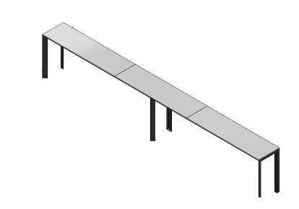
32 | Isla De 3 Puestos | Conformada por 3 puestos con superficie de medidas 1 x 0,60. Superficies laminadas en formica de 30mm de espesor con canto rigido y pasacables. Estructuras en perfileria tubular estructural de 2Â¿ de espesor, lamina de acero Cold Rolled calibre 16 con acabado en pintura electroestatica. 2 Pantallas laterales a superficie 0.60 x 0.20 en laminado plastico. |  | Unidad | 1 |  |  |  | 0 | 0 | 0 |  |  | 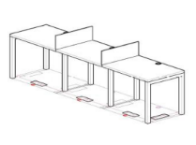
33 | Escritorio En L Con Archivador 1.50 Retorno 0.90 Con Conectividad Y Pantalla A Superficie | Superficie principal medidas 1,50x0,60, retorno 0,90x0,60, en formica de 30mm de espesor con canto rigido, con ducto de conectividad para electrificacion. Estructura en perfileria tubular estructural de 2" de espesor, lamina de acero Cold Rolled calibre 16 con acabado en pintura electroestatica. Modulo de Servicio metalico 2M1A, con 2 gavetas medianas y 1 de archivo, ancho 38cm. Falda frontal en melamina 12mm medidas 1,50 x 0,357. con Pantalla lateral laminada en formica 1,50M h=30cm |  | Unidad | 1 |  |  |  | 0 | 0 | 0
34 | Mueble Impresora Y Almacenamiento | Almacenamiento y punto de impresion 0,60 largo x 0,49 x fondo x 0,70 alto: Gabinete linea Active II cuerpo en lamina de acero cold rolled calibre 18, de 2 niveles de entrepanos internos, puertas en formica. Incluye superficie con pasacable, medidas 0,80 x 0,60 en formica. |  | Unidad | 3 |  |  |  | 0 | 0 | 0 |  |  | 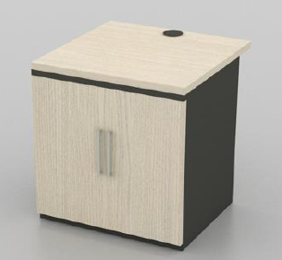
35 | Escritorio En L Con Archivador 1.30 Retorno 0.90 Con Pasacable Y Pantalla A Superficie | Superficie principal medidas 1,30x0,90, retorno 0,90x0,60, en formica de 30mm de espesor con canto rigido y pasacable. Estructura en perfileria tubular estructural de 2" de espesor, lamina de acero Cold Rolled calibre 16 con acabado en pintura electroestatica. Modulo de Servicio metalico 2M1A, con 2 gavetas medianas y 1 de archivo, ancho 38cm. Falda frontal en melamina 12mm medidas 1,50 x 0,357. |  | Unidad | 6 |  |  |  | 0 | 0 | 0 |  |  | 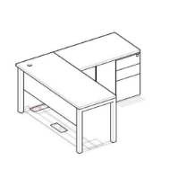
36 |  |  |  | Unidad | 6 |  |  |  | 0 | 0 | 0
37 | Mesa Laptop Marti | Mesa Laptop: medidas 0,70=h x 50 x 50 Superficie cuadrada, en Formica de 18mm. Base tubo Cold Rolled con acabado en pintura electroestatica. |  | Unidad | 1 |  |  |  | 0 | 0 | 0 |  |  | 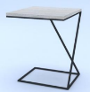
38 | Puesto De Trabajo | Puesto de trabajo: Superficie principal medidas 1,20x0,60, en formica de 30mm de espesor con canto rigido y pasacable. Estructura en perfileria tubular estructural de 2" de espesor, lamina de acero Cold Rolled calibre 16 con acabado en pintura electroestatica. Modulo de Servicio metalico 2M1A, con 2 gavetas medianas y 1 de archivo, ancho 38cm. Falda frontal en melamina medidas h=,040 |  | Unidad | 2 |  |  |  | 0 | 0 | 0
39 | Biblioteca A Muro | Mueble de almacanemiento para AZ tamano Oficio, medidas 0,38alto x 0.60 largo, cuerpo metalico en lamina de acero Cold rolled, puerta laminada en formica con cerradura. |  | Unidad | 6 |  |  |  | 0 | 0 | 0 |  |  | 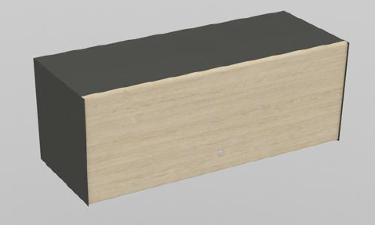
40 | Division De Oficina En Paneleria (Sistemade Oficina Abierta) | Modulacion compuesta por paneles de marco estructural metalico, configuracion con tiles mixtos o laminados. |  | Unidad | 5 |  |  |  | 0 | 0 | 0 |  |  | 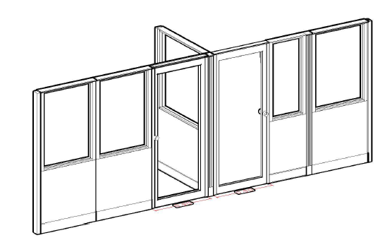
41 | Mueble Impresora Y Almacenamiento | Medidas 1.00 x 0.45 H= 2.70m Cuerpo, en Melamina. Superficie, puertas en formica |  | Unidad | 1 |  |  |  | 0 | 0 | 0 |  |  | 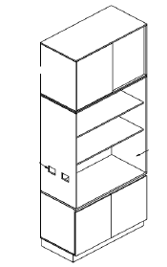
42 | Escritorio En L Principal | Superficie principal medidas 1,50x0,60, retorno 0,90x0,60, en formica de 30mm de espesor con canto rigido, con ducto de conectividad para electrificacion. Estructura en perfileria tubular estructural de 2" de espesor, lamina de acero Cold Rolled calibre 16 con acabado en pintura electroestatica. Modulo de Servicio metalico 2M1A, con 2 gavetas medianas y 1 de archivo, ancho 38cm. Falda frontal en melamina 12mm medidas 1,50 x 0,357. con Pantalla lateral laminada en formica 1,50M h=30cm |  | Unidad | 1 |  |  |  | 0 | 0 | 0 |  |  | 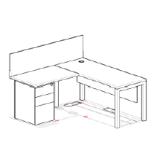
43 | Mesa Rodante 0,95 Sin Pasacable | Mesa con rodachinas,multifuncional, permite diferentes modulaciones, medidas 0,95x0,60 altura 0,72. Superficie en aglomerado de 25mm de espesor, laminado plastico, balance en la cara inferior y canto rigido en PVC 2mm. Estructura metalica en tubo de 60x40 calibre 16 con acabado en pintura epoxica, con rodachinas de 3" con freno. |  | Unidad | 4 |  |  |  | 0 | 0 | 0
44 | Mesa Rodante 0,95 Sin Pasacable | Mesa con rodachinas,multifuncional, permite diferentes modulaciones, medidas 0,95x0,60 altura 0,72. Superficie en aglomerado de 25mm de espesor, laminado plastico, balance en la cara inferior y canto rigido en PVC 2mm. Estructura metalica en tubo de 60x40 calibre 16 con acabado en pintura epoxica, con rodachinas de 3"con freno. |  | Unidad | 4 |  |  |  | 0 | 0 | 0
45 | Mesa De Reuniones Diametro 0.90m | Superficie circular en fórmica de 30mm de espesor compactas 100%, con cantos en PVC rígido termofundidos con tecnología “Hot Melt”, base Try pedestal 4 apoyos, fabricada con tubo redondo de acero Cold Rolled Ø2,36” calibre 16 y tubo ovalado de acero Cold Rolled de 25 x 48 mm calibre 16 y ángulos estructurales que soportan la superficie de 1” X 1/8”, con acabado en pintura electrostática tipo epóxipoliester de 60-80μ. Los niveladores están fabricados en polipropileno. |  | Unidad | 1 |  |  |  | 0 | 0 | 0 |  |  | 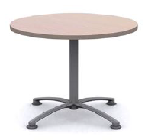
46 | Recepcion En L | Medidas 1,50 x 1,45 H=1,10 Superficie Principal 1,50 x0,60, Retorno 0,85 x 0,60, cuerpo, superficies y Counter laminados en formica, con ducto de conetividad para elecrificacion, Incluye 1 modulo de servicio 2M1A. Panel lateral y Puerta entamborada 0,88x0,05 h=0,90 Laminada con cerradura |  | Unidad | 1 |  |  |  | 0 | 0 | 0 |  |  | 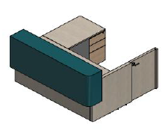
47 | Isla De 2 Puestos De Trabajo Y Almacenamiento | Conformada por 2 Puestos en L superficie principal de medidas 1,50 x 0,60, retorno 0,90 x 0,60 con ducto de conectividad para electrificacion y 1 almacenamiento de 3,00 x 0,50 x 0,73=h cuerpo y entrepanos metalicos y puertas en formica con cerradura. Superficies laminadas en formica de 30mm de espesor con canto rigido y pasacables. Estructuras en perfileria tubular estructural de 2"de espesor, lamina de acero Cold Rolled calibre 16 con acabado en pintura electroestatica. 2 Archivadores metalicos referencia 2M1A con 2 gavetas medianas y 1 de archivo, medidas 38cm largo x 0,49 fondo x 0,70 alto. Pantalla laminada en formica en T, h=30cm para division de puestos y almacenamiento |  | Unidad | 1 |  |  |  | 0 | 0 | 0 |  |  | 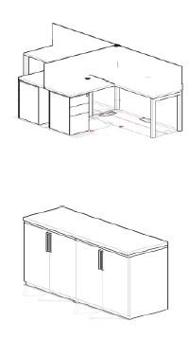
48 | Puesto De Trabajo En L | Superficie principal medidas 1,50x0,60, retorno 0,90x0,60, en formica de 30mm de espesor con canto rigido, con ducto de conectividad para electrificacion. Estructura en perfileria tubular estructural de 2" de espesor, lamina de acero Cold Rolled calibre 16 con acabado en pintura electroestatica. Modulo de Servicio metalico 2M1A, con 2 gavetas medianas y 1 de archivo, ancho 38cm. Falda frontal en melamina 12mm medidas 1,50 x 0,357. con Pantalla lateral laminada en formica 1,50M h=30cm |  |  | 4 |  |  |  | 0 | 0 | 0
49 | Escritorio Con Cajonera 1.10 M Y Pasacable | Puesto Profesor medidas 1,10m x 0,60m: Superficie recta en particulas aglomeradas de espesor 30mm, enchapados en FORMICA de alta presion decorativa (F8) en su cara superior y en su cara inferior superficie de balance laminado (F6). Cantos en PVC Rigido 2mm termofundido con tecnologia HOT MELT con pasacable. Estructura en perfileria tubular estructural de 2 pulgadas de espesor, lamina de acero Cold Rolled calibre 16 con acabado en pintura electroestatica. Falda frontal en melamina de 12mm medidas 1,05 x 0,357. Incluye gaveta lapiz colgante metalica lamina CR con cerradura. |  |  | 2 |  |  |  | 0 | 0 | 0 |  |  | 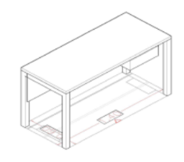
50 | Mueble Almacenamiento | Elarodado en lamina cold rolled, acabado pintura electrostatica, 4 entrepanos internos graduables,puertas abatibles en aglomerado, chapa. Dimensiones 1.10 * 0.78 * 2.34 mt alto |  |  | 1 |  |  |  | 0 | 0 | 0 |  |  | 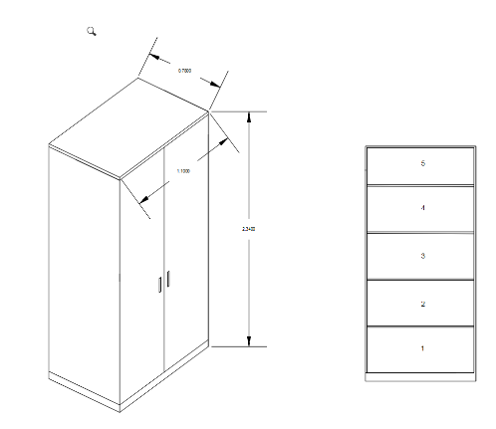
51 | Modulo Mesa+Silla Fijo | Modulo de 4 puestos, mesa+ sillas fijos. Resistente a intemperie. Asientos y espaldar fabricados en polipropileno. Proteccion contra los rayos UV. Estructura en tuberia redonda en lamina CR. Y fijacion a cada silla mediante platinas. Platina de anclaje a piso y tapa platina. Acabado en pintura electrostatica en polvo, resistente a +750 Horas en camara Salina |  |  | 4 |  |  |  | 0 | 0 | 0 |  |  | 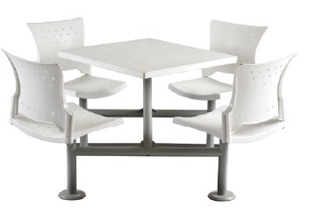
52 | Isla De 4p Con Archivador Y Conectividad | Isla de 4P con archivador y conectividad Medidas: 2,40m Largo x 1,20m Ancho x 0,73m Alto. Compuesta por 4 puestos de trabajo con superficies en formica de 120cmx60cmx0,025m. Ducto bajo superficie troquelado para conexiones electricas y datos. Bajante para conduccion de cableado. Estructura en perfileria tubular estructural de 2" de espesor en lamina de acero CR Cal 16, con acabado en pintura electrostatica. Archivadores metalicos 2M1A con cerradura. Pantalla frontal en vidrio laminado 3+3 altura 40cm. |  |  | 1 |  |  |  | 0 | 0 | 0 |  |  | 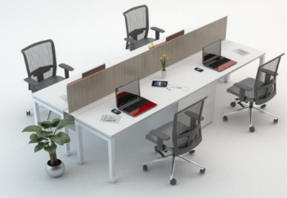
53 | Mesa | Mesa de laboratorio: Superficie principal recta en particulas aglomeradas de espesor de 30 mm de 2,00m Largox0.90m Ancho x 0,73m Alto.Entrepano superior para ubicacion de equipos medidas: 0,45 x2x0,035m. enchapadas en FORMICA de alta presion decorativa (F8) en su cara superior y en su cara inferior superficie de balance laminado (F6). Cantos en PVC rigido de 2mm termofundido con tecnologia HOT MELT con pasacable. Falda metalica con acabado en pintura electrostatica. Estructura en perfileria tubular estructural de 2" de espesor, lamina en acero Cold Rolled Cal 16, con acabado en pintura electrostatica. Incluye ductos de conectividad troquelados en lamina Cold Rolled con acabado en pintura electrostatica.Se deben realizar perforaciones en el ducto segun indicaciones para las conexiones |  |  | 4 |  |  |  | 0 | 0 | 0 |  |  | 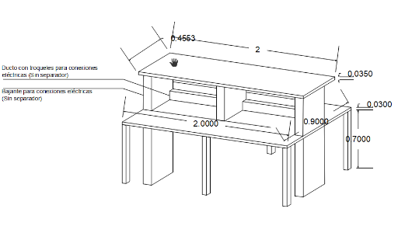
54 | Barra Para Exteriores 5,5m O 5,6m | Medidas 5,50-5,60x0,50x1 alto. Superficie y costados en laminado grueso F150 Core/Nucleo Cafe Proteccion UV/EX2. Estructura y bases triangulares en lamina de acero Cold Rolled con pintura Gofrada, sin conectividad. |  |  | 1 |  |  |  | 0 | 0 | 0
55 | Almacenamiento Alto Con Entrepanos Graduables | Almacenamiento Alto: Medidas 0,90m Largo x 0,49m Ancho x 2,11 Alto. Gabinete en cuerpo en lamina de acero Cold Rolled Cal 18. 6 Niveles de entrepanos internos GRADUABLES. Puertas en formica con cerradura y manija de aluminio. |  |  | 5 |  |  |  | 0 | 0 | 0 |  |  | 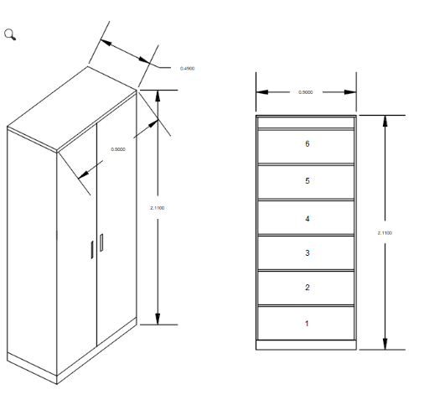
56 | Puesto De Trabajo Longitud 140cm. Con Archivador | Medidas: 1,40m Largo x 0,60m Ancho x 0,73m Alto. Superficie principal recta en particulas aglomeradas de espesor 30mm, enchapados en FORMICA de alta presion decorativa (F8) en su cara superior y en su cara inferior superficie de balance laminado (F6). Cantos en PVC Rigido 2mm termofundido con tecnologia HOT MELT con pasacable. Estructura en perfileria tubular estructural de 2 pulgadas , lamina de acero Cold Rolled calibre 16 con acabado en pintura electroestatica. Incluye almacenamiento compuesto por dos (2) cajones medianos y 1 de archivo fabricados en lamina de acero Cold Rolled Cal 18 y 20 cerrado por todas las caras y recubiertos con pintura electrostatica. Manija embebida. Correderas full extension con capacidad de carga de Gaveta Sencilla 15Kg. Gaveta doble 30Kg. Sistema de trampa en cajon principal para el bloqueo de resto de los cajones y cerradura con llave amaestrable. |  |  | 4 |  |  |  | 0 | 0 | 0 |  |  | 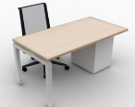
57 | Mesa Redonda 1m | Superficie circular en partículas aglomeradas de espesor 30mm, enchapados en FORMICA de alta presión decorativa (F8) en su cara superior y en su cara inferior superficie de balance laminado (F6). Cantos en PVC Rígido 2mm termofundido con tecnología HOT MELT. Diámetro 1,00m H=0,73. Base Try pedestal 4 apoyos, fabricada con tubo redondo de acero Cold Rolled Ø2,36” calibre 16 y tubo ovalado de acero Cold Rolled de 25 x 48 mm calibre 16 y ángulos estructurales que soportan la superficie de 1 pulgadas X 1/8 de pulgada, con acabado en pintura electrostática tipo epóxipoliester de 60-80 micras. Los niveladores están fabricados en polipropileno. |  |  | 1 |  |  |  | 0 | 0 | 0
58 | Almacenamiento Alto Con Puertas Corredizas | Almacenamiento puertas corredizas: 0,75x0,40x2,11. Cuerpo y puertas corredizas en lamina de acero Cold Rolled Cal 18, con cerradura. |  |  | 1 |  |  |  | 0 | 0 | 0 |  |  | 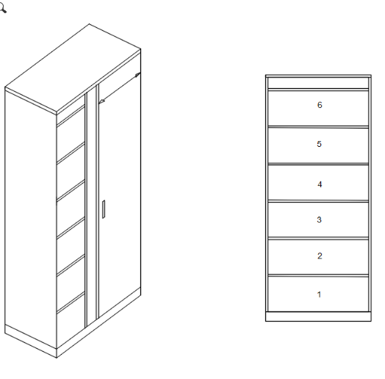
59 | Mesa De Juntas 10p | Mesa de reuniones 10P: Mesa para reuniones de 3m largo x 1m ancho. Superficie en FORMICA con canto termo fundido, con conectividad GROMMETS a superficie para conexiones electricas, voz y datos. Bajantes segun localizacion de puntos electricos. Estructura en lamina Cold Rolled Cal 16, con acabado en pintura electrostatica. |  |  | 1 |  |  |  | 0 | 0 | 0 |  |  | 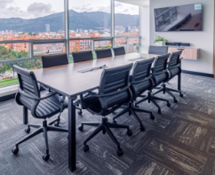
60 | Mesa | MESA PLOTTER Superficie tablex 30 mm de 2.00*0.80 mt , enchapada en formica y canto rigido por los bordes,pedestales metalicos en U dilatados, acabado pintura electrostatica. |  |  | 1 |  |  |  | 0 | 0 | 0 |  |  | 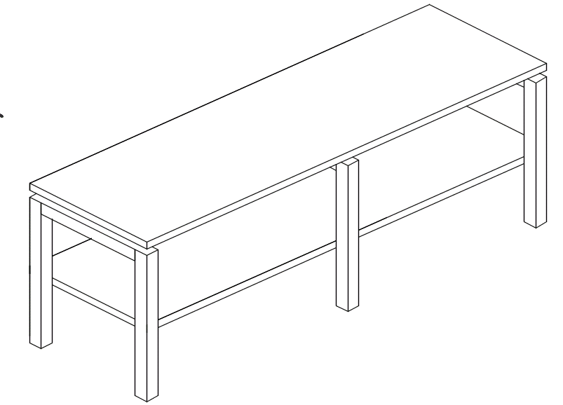
61 | Almacenamiento Bajo | Almacenamiento 0,90x0,35 H=1,10 Superficie, Cuerpo y entrepanos en aglomerado de particulas de madera con recubrimiento melaminico de18mm. Puertas abatibles laminadas de 18mm, incluye manijas y cerradura. |  |  | 1 |  |  |  | 0 | 0 | 0 |  |  | 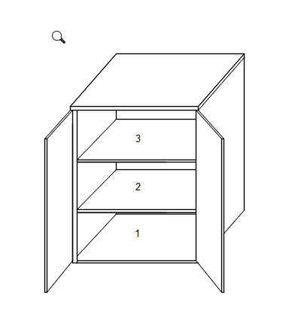
62 | Puesto De Trabajo En L | Puesto de trabajo en L: superficie principal medidas 1,50x0,60, retorno 0,90x0,60, en fórmica de 30mm de espesor con canto rígido y pasacable. Estructura en perfilería tubular estructural de 2” de espesor, lámina de acero Cold Rolled calibre 16 con acabado en pintura electroestatica. Módulo de Servicio metálico 2M1A, con 2 gavetas medianas y 1 de archivo, ancho 38cm. Falda frontal medidas 1,50 x 0,357. |  |  | 1 |  |  |  | 0 | 0 | 0 |  |  | 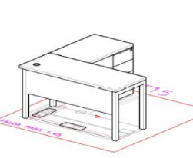
63 | Linea De Trabajo De 3p Con Archivador Y Conectividad 3,90mx0,60mx0,03m | Superficie principal terminal en particulas aglomeradas de espesor 30mm, enchapados en formica FORMICA de alta presion decorativa (F8) en su cara superior y en su cara inferior superficie de balance laminado (F6), con GROMMET (3T) sobre la superficie para conexiones electricas, voz y datos. Medidas 3,90x0,60x0,03m Cantos en PVC Rigido 2mm termofundido con tecnologia HOT MELT. Medidas: 390cmx60cmx3cm. Conformado por tres puestos de trabajo lineales, cada uno de 130cm. CON ARCHIVADOR. Estructura en perfileria tubular estructural de 2AÂ¿ de espesor, lamina de acero CR calibre 16 con acabado en pintura electroestatica. |  |  | 2 |  |  |  | 0 | 0 | 0 |  |  | 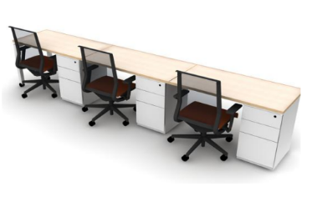
64 | Puesto De Trabajo Longitud 130cm. Con Archivador | Medidas: 1,30m Largo x 0,60m Ancho x 0,73m Alto. Superficie principal recta en particulas aglomeradas de espesor 30mm, enchapados en FORMICA de alta presion decorativa (F8) en su cara superior y en su cara inferior superficie de balance laminado (F6). Cantos en PVC Rigido 2mm termofundido con tecnologia HOT MELT con pasacable. Estructura en perfileria tubular estructural de 2 pulgadas , lamina de acero Cold Rolled calibre 16 con acabado en pintura electroestatica. Incluye almacenamiento compuesto por dos (2) cajones medianos y 1 de archivo fabricados en lamina de acero Cold Rolled Cal 18 y 20 cerrado por todas las caras y recubiertos con pintura electrostatica. Manija embebida. Correderas full extension con capacidad de carga de Gaveta Sencilla 15Kg. Gaveta doble 30Kg. Sistema de trampa en cajon principal para el bloqueo de resto de los cajones y cerradura con llave amaestrable. |  |  | 5 |  |  |  | 0 | 0 | 0
65 | Puesto De Trabajo En L | Superficie principal medidas 1,50x0,60, retorno 0,90x0,60, en formica de 30mm de espesor con canto rigido, con ducto de conectividad para electrificacion. Estructura en perfileria tubular estructural de 2" de espesor, lamina de acero Cold Rolled calibre 16 con acabado en pintura electroestatica. Modulo de Servicio metalico 2M1A, con 2 gavetas medianas y 1 de archivo, ancho 38cm. Falda frontal en melamina 12mm medidas 1,50 x 0,357. con Pantalla lateral laminada en formica 1,50M h=30cm |  |  | 3 |  |  |  | 0 | 0 | 0
66 | Isla De Trabajo X 8 Puestos. | Medidas: 4,8m Largo x 1,20m Ancho x 0,73m Alto. Isla doble de 8 puestos de trabajo de 120cmx60cm. Superficies en formica medidas 1,20m x 0,60m x 0,73. Almacenamiento superior bidireccional de 90cm de ancho. Puerta con sistema de brazo hidraulico. Soporte metalico a superficie, grommet y ducto a superficie para conexiones electricas voz y datos |  |  | 1 |  |  |  | 0 | 0 | 0 |  |  | 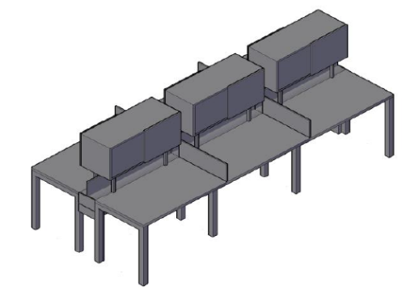
67 | Mesa De Computo Con Electrificacion | Isla lineal con 3 puestos de trabajo 0,70x0,60, superficie recta en formica de 30mm de espesor con canto rigido, pasacables, ducto bajo superficie para conexiones electricas y datos + bajante. Estructura en perfileria tubular estructural de 2" de espesor, lamina de acero Cold Rolled calibre 16 con acabado en pintura electroestatica. Incluye faldapantalla frontal de 6m x 60cm de alto para evitar la caida de dispositivos |  |  | 8 |  |  |  | 0 | 0 | 0 |  |  | 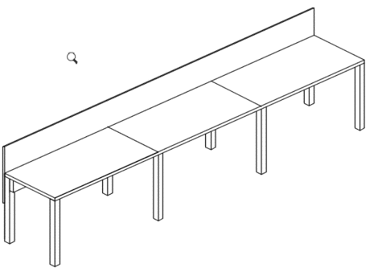
68 | Butaco Anclado | Butaco Drop Mastil anclado a piso: Altura 80cm, apto para exterior bajo techo, mastil metalico con recubrimiento vader para mayor resistencia a la corrosion. Monoconcha plastica |  |  | 6 |  |  |  | 0 | 0 | 0 |  |  | 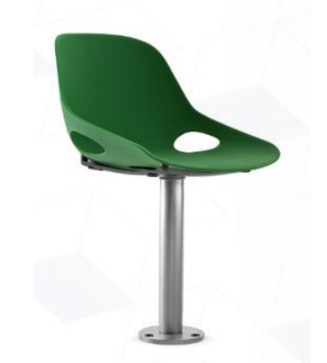
69 | Isla Perimetral De 6 Puestos Con Archivador | Superficie principal recta en particulas aglomeradas de espesor 30mm enchapadas en FORMICA de alta presion decorativa (F8) en su cara superior y en su cara inferior superficie de balance laminado (F6). Cantos en pvc rigido de 2mm termofundido con tecnologia HOT MELT con pasacable. Medidas: 7,80m Largo x 0,60m Ancho x 0,73m Alto. Conformado por seis (6) puestos de trabajo lineales cada uno de 1,30m con ARCHIVADOR 2M1A con 2 gavetas medianas y 1 de archivo, ancho 38cm. Estructura en perfileria tubular estructural de 2" de espesor en lamina de acero CR. Cal, 16 con acabado en pintura electrostatica. |  |  | 1 |  |  |  | 0 | 0 | 0 |  |  | 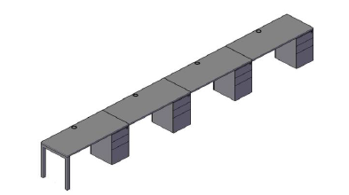
70 | Almacenamiento Bajo | Almacenamiento bajo medidas: 0,60mx0,50m fondox1,00m alto. Gabinete cuerpo en lamina de acero cold rolled calibre 18, de 2 niveles de entrepanos internos, puertas en particulas aglomeradas de 18mm de espesor, enchapadas en laminado decorativo de alta presion FORMICA (F8), cantos rigidos en PVC de 2mm termofundidos, cerradura y manijas en aluminio. |  |  | 6 |  |  |  | 0 | 0 | 0 |  |  | 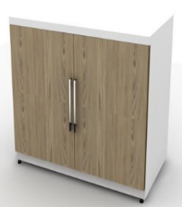
71 | Escritorio Con Cajonera 1.10 M Y Pasacable | Puesto Profesor medidas 1,10m x 0,60m: Superficie recta en particulas aglomeradas de espesor 30mm, enchapados en FORMICA de alta presion decorativa (F8) en su cara superior y en su cara inferior superficie de balance laminado (F6). Cantos en PVC Rigido 2mm termofundido con tecnologia HOT MELT con pasacable. Estructura en perfileria tubular estructural de 2 pulgadas de espesor, lamina de acero Cold Rolled calibre 16 con acabado en pintura electroestatica. Falda frontal en melamina de 12mm medidas 1,05 x 0,357. Incluye gaveta lapiz colgante metalica lamina CR con cerradura. |  |  | 18 |  |  |  | 0 | 0 | 0
72 | Mesa De Trabajo En U. | MESA DE TRABAJO EN U. Superficie central tablex 30 mm de 1.80 *0.60 mt , dos superficies laterales de 1.20 * 0.60 mt, enchapadas en formica y canto rigido por los bordes, dos archivadores metalicos 2x1, frentes madera, pedestales metalicos en U dilatados, acabado pintura electrostatica. |  |  | 1 |  |  |  | 0 | 0 | 0 |  |  | 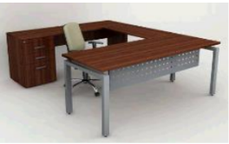
73 | Escritorio Con Cajonera 1.10 M Y Pasacable | Puesto Profesor medidas 1,10m x 0,60m: Superficie recta en particulas aglomeradas de espesor 30mm, enchapados en FORMICA de alta presion decorativa (F8) en su cara superior y en su cara inferior superficie de balance laminado (F6). Cantos en PVC Rigido 2mm termofundido con tecnologia HOT MELT con pasacable. Estructura en perfileria tubular estructural de 2 pulgadas de espesor, lamina de acero Cold Rolled calibre 16 con acabado en pintura electroestatica. Falda frontal en melamina de 12mm medidas 1,05 x 0,357. Incluye gaveta lapiz colgante metalica lamina CR con cerradura. |  |  | 4 |  |  |  | 0 | 0 | 0
74 | Escritorio Con Cajonera 1.10 M Y Pasacable | Puesto Profesor medidas 1,10m x 0,60m: Superficie recta en particulas aglomeradas de espesor 30mm, enchapados en FORMICA de alta presion decorativa (F8) en su cara superior y en su cara inferior superficie de balance laminado (F6). Cantos en PVC Rigido 2mm termofundido con tecnologia HOT MELT con pasacable. Estructura en perfileria tubular estructural de 2 pulgadas de espesor, lamina de acero Cold Rolled calibre 16 con acabado en pintura electroestatica. Falda frontal en melamina de 12mm medidas 1,05 x 0,357. Incluye gaveta lapiz colgante metalica lamina CR con cerradura. |  |  | 3 |  |  |  | 0 | 0 | 0
75 | Archivador | Archivador medidas: 0,90 m x 0,49m x 1m. Gabinete cuerpo en lamina de acero cold rolled calibre 18, de 2 niveles utiles y entrepanos internos, puertas en particulas aglomeradas de 18mm de espesor, enchapadas en laminado decorativo de alta presion FORMICA (F8), cantos rigidos en PVC de 2mm termofundidos, cerradura y manijas en aluminio. |  |  | 1 |  |  |  | 0 | 0 | 0 |  |  | 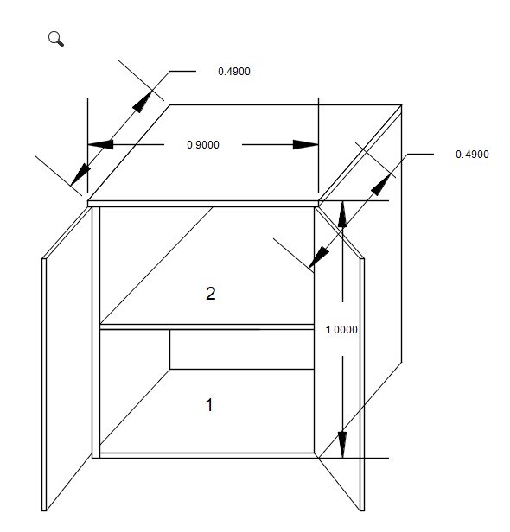
76 | Mesa De Computo Con Electrificacion | Isla lineal con 5 puestos de trabajo dimension 1,20x0,60, superficie recta en formica de 30mm de espesor con canto rigido, pasacables, ducto bajo superficie para conexiones electricas y datos + bajante. Estructura en perfileria tubular estructural de 2Â¿ de espesor, lamina de acero Cold Rolled calibre 16 con acabado en pintura electroestatica. Incluye faldapantalla frontal de 6m x 60cm de alto para evitar la caida de dispositivos |  |  | 56 |  |  |  | 0 | 0 | 0
77 | Almacenamiento Alto 0,90m X 0,49m X 2,11m | Almacenamiento Alto: Medidas 0,90m Largo x 0,49m Ancho x 2,11 Alto. Gabinete en cuerpo en lamina de acero Cold Rolled Cal 18. 6 Niveles de entrepanos internos GRADUABLES. Puertas en formica con cerradura y manija de aluminio. Niveladores. |  |  | 1 |  |  |  | 0 | 0 | 0
VALOR TOTAL OFERTA |  |  |  |  |  |  |  |  |  |  | $ -

Observaciones:

 | NOMBRE Y NIT EMPRESA:
 | NOMBRE Y FIRMA REPRESENTANTE LEGAL
 | CÉDULA REPRESENTANTE LEGAL
 | FECHA:

0%
5%
10%
19%

